入力依頼
関与先 コード | 関与先名 | 金額 |  |  | 請求元 | 税理士法人
106 | （株）ジーエムサービス | 30,000 | 胤森 | 381 | 報酬細目 | 248 | 行摘要 | 事業復活支援金
1960 | 沖元 清香 | 20,000 | 佐々木渉 | 482 | 入力日付 | 2022-04-30
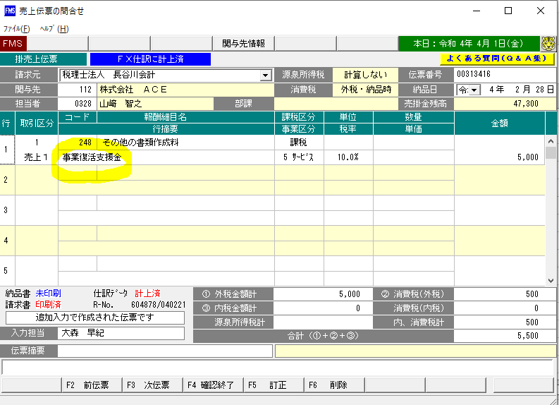
1294 | 新田 智代 | 20,000 | 岡本 | 532
903 | Ｍｏｚルームコンサル（株） | 30,000 | 菊池 | 447
668 | メディアワークス（株） | 5,000 | 佐々木 | 278
1565 | 沖政 賢太 | 5,000 | 三上 | 289
246 | （有）バンセイ | 30,000 | 胤森 | 381
1412 | 谷 雄二 | 20,000 | 林 | 494
837 | （有）ラ・セッテ | 30,000 | 飛垣内 | 475
277 | （有）連合設備設計 | 5,000 | 飛垣内 | 475
1747 | 末川 洋平 | 20,000 | 飛垣内 | 475
1625 | 森本 良 | 20,000 | 飛垣内 | 475
1079 | 三宅 將城 | 20,000 | 飛垣内 | 475
1737 | 渡辺 八栄子 | 20,000 | 飛垣内 | 475
1974 | 木下 雄樹 | 5,000 | 飛垣内 | 475
1447 | 藤原 延明 | 20,000 | 吉田政 | 498
1639 | 玖田 リサ | 5,000 | 吉田政 | 498
1759 | 竹内 照浩 | 20,000 | 山﨑 | 328
118 | （有）龍野畳商会 | 30,000 | 山﨑 | 328
1182 | 松浦 翔馬 | 20,000 | 前田 | 516
938 | （株）青葉 | 5,000 | 前田 | 516
66 | （株）エムケイサービス | 30,000 | 前田 | 516
1811 | 田中 さやか | 15,000 | 三上 | 289
1564 | 辻 裕二 | 5,000 | 斗納 | 497
980 | (株)森川建設 | 5,000 | 斗納 | 497
242 | （有）光南園 | 5,000 | 斗納 | 497
1093 | 神安 雅哉 | 5,000 | 斗納 | 497
701 | Ｄｏ－Ｂｒｏｓ（株） | 5,000 | 山田 | 176
224 | 純薬（株） | 5,000 | 山田 | 176
375 | （株）フジ設備 | 5,000 | 山田 | 176
1299 | 川崎 弘人 | 5,000 | 山田 | 176
9294 | 田尻 明 | 5,000 | 三上 | 289
1106 | 西藤 優 | 20,000 | 藤本 | 499
1823 | 長谷 千尋 | 5,000 | 佐々木 | 278
1049 | 大西 哲 | 20,000 | 大野 | 292
1947 | 矢吹 勇紀 | 20,000 | 大野 | 292
381 | （株）型美工務 | 30,000 | 二間 | 94
268 | （株）広松 | 30,000 | 加藤 | 356
632 | 未来夢（株） | 30,000 | 加藤 | 356
1306 | 原田 総子 | 20,000 | 加藤 | 356
1918 | 吉森 将典 | 20,000 | 菊池 | 447
1851 | 西本 文登 | 20,000 | 菊池 | 447
666 | （株）Ｓ－ＴＲＥＬＬＡ | 5,000 | 佐々木 | 278
230 | （株）FIORE | 5,000 | 山田 | 176
594 | （株）ミシロ | 30,000 | 越智 | 512
139 | 典工(株) | 30,000 | 佐藤 | 582
357 | （株）Ｋｅｙ－ｓｔｏｎｅ | 5,000 | 佐々木 | 278
1410 | 船越 一治 | 20,000 | 濱田 | 465
281 | （株）伍車興業 | 30,000 | 濱田 | 465
9295 | 古川 武晴 | 5,000 | 上畠 | 323
36201 | 臺 美智子 | 5,000 | 山内 | 511
348 | （株）Ｋ－ライン | 5,000 | 横井 | 243
715 | （株）康工業 | 5,000 | 横井 | 243
9981 | （株）ヒロ開発 | 5,000 | 横井 | 243
363 | （株）ＮＫ | 5,000 | 横井 | 243
852 | （株）真尚興業 | 5,000 | 横井 | 243
1399 | 大田 仁 | 20,000 | 岡本 | 532
1591 | 田本 俊幸 | 5,000 | 横井 | 243
1865 | 森澤 章 | 15,000 | 廣本 | 557
1032 | 光山 豊文 | 5,000 | 斗納 | 497
394 | （株）塚本鉄工所 | 25,000 | 二間 | 94
766 | 日本クリエイト（株） | 5,000 | 吉田 | 54
1169 | 山本 高生 | 20,000 | 越智 | 512
212 | （株）サンエスシステム | 30,000 | 三上 | 289
1509 | 山崎 賢治 | 20,000 | 宮奥 | 429
881 | （同）ひなた商店 | 30,000 | 年岡 | 553
1524 | 薮 日吉 | 20,000 | 二間 | 94
336 | （株）広島テクニック | 30,000 | 二間 | 94
699 | （株）日本オートモーティブマーケティングサービス | 30,000 | 二間 | 94
771 | （株）Ｙ．Ｋ．Ｆ | 30,000 | 二間 | 94
460 | （株）カー・ドクターＴ３ | 30,000 | 二間 | 94
478 | （株）スリーピース | 30,000 | 二間 | 94
22 | （有）ゼスト | 30,000 | 二間 | 94
1859 | 川口 祥弥 | 5,000 | 吉田政 | 498
178 | （有）木村工業 | 30,000 | 二間 | 94
72 | （有）トチギ | 30,000 | 二間 | 94
9580 | （同）エム・プラス | 30,000 | 加藤 | 356
9995 | （合）タイズ | 30,000 | 加藤 | 356
1029 | 河野 国博 | 20,000 | 山内 | 511
1356 | 福間 佐登志 | 20,000 | 林 | 494
622 | （株）食団四季 | 5,000 | 山田 | 176
1869 | 山口 正光 | 20,000 | 塚澤 | 468
9423 | 沖 里美 | 20,000 | 大野 | 292
676 | （株）エーテックサービス | 30,000 | 大野 | 292
285 | （株）ＹＩＳグループ | 30,000 | 山﨑 | 328
856 | エル・キュービック（株） | 5,000 | 岡村 | 291
629 | （株）イーコム | 5,000 | 岡村 | 291
678 | （株）スラッガー | 30,000 | 大神 | 299
723 | （株）カラーベース | 30,000 | 大神 | 299
355 | （株）プロノテック | 5,000 | 大神 | 299
352 | （株）ＳＰ折口自動車 | 5,000 | 大神 | 299
901 | （株）Ｎｅｘｔ Ｄｒｅａｍ | 30,000 | 大神 | 299
65 | （有）野武士 | 5,000 | 吉田政 | 498
1842 | 垰田 昴 | 20,000 | 藤本 | 499
473 | （株）オーエフエー | 30,000 | 藤本 | 499
1875 | 善岡 文昭 | 20,000 | 越智 | 512
96702 | （有）スフィアラボ | 5,000 | 菊池 | 447
677 | （株）SSS | 30,000 | 佐々木渉 | 482
1316 | 山村 淳子 | 20,000 | 安田 | 354
379 | （株）谷村屋 | 30,000 | 安田 | 354
877 | （株）谷村寺社公社 | 30,000 | 安田 | 354
58 | ＨＲＴ（株） | 5,000 | 飛垣内 | 475
195 | （株）サンテック | 30,000 | 三上 | 289
9283 | 畑河内 優子 | 15,000 | 三上 | 289
1255 | 三町 隆 | 20,000 | 越智 | 512
502 | （株）コニリア | 30,000 | 大神 | 299
1926 | 中島 徹夫 | 5,000 | 増田 | 32
364 | （株）アライド | 5,000 | 藤本 | 499
1373 | 小林 剛 | 5,000 | 年岡 | 553
389 | （有）ケイ・ティ・ティ | 30,000 | 二間 | 94
1313 | 花藤 猛 | 20,000 | 佐々木渉 | 482
206 | (株)マコデン | 30,000 | 加藤 | 356
588 | (株)大塚塗装 | 5,000 | 岩崎 | 528
716 | （株）エス興業 | 5,000 | 岩崎 | 528
958 | （株）曙光 | 30,000 | 河野 | 302
1490 | 青田 渉 | 5,000 | 佐々木 | 278
706 | （株）Ｍｏｌｅ | 5,000 | 佐々木 | 278
1697 | 冨士本 武士 | 20,000 | 二間 | 94
254 | （有）中川プロセス印刷 | 30,000 | 佐々木渉 | 482
849 | （株）アクティス | 30,000 | 三上 | 289
332 | 広島食人（株） | 5,000 | 山田 | 176
584 | （株）エデュコム | 5,000 | 山田 | 176
1322 | 宮井 久枝 | 20,000 | 大野 | 292
406 | （株）信輝 | 30,000 | 大野 | 292
565 | （株）ＪＡＰＡＮ ＩＤＥＡＬ | 5,000 | 横井 | 243
854 | 伸和工業（有） | 30,000 | 佐々木渉 | 482
90 | （株）福広 | 5,000 | 上畠 | 323
1845 | 安藤 博 | 20,000 | 川口 | 546
173 | （株）ルード | 5,000 | 吉田 | 54
458 | 第一システム（株） | 5,000 | 三上 | 289
1240 | 渡辺 誠記 | 20,000 | 安田 | 354
682 | （医）若星会 | 30,000 | 胤森 | 381
475 | （株）クレアネット | 5,000 | 佐々木 | 278
795 | （有）カリノ建設 | 5,000 | 横井 | 243
249 | （株）義工業 | 30,000 | 大野 | 292
867 | （株）スマイルフィッシュ | 5,000 | 前田 | 516
64 | （株）天恵グループ | 30,000 | 山﨑 | 328
337 | （株）プログレス | 30,000 | 山﨑 | 328
581 | 大気テクノ（株） | 5,000 | 増田 | 32
860 | （株）アール | 30,000 | 宮奥 | 429
1546 | 大迫 佑也 | 20,000 | 宮奥 | 429
694 | （株）サポートアイ | 5,000 | 吉川 | 307
197 | （医）益田歯科クリニック | 30,000 | 山田 | 176
1630 | 辻山 嘉孝 | 20,000 | 山田 | 176
1623 | 行保 末子 | 20,000 | 三上 | 289
1187 | 田中 一正 | 20,000 | 林 | 494
518 | （有）ＵＳＥ | 30,000 | 菊池 | 447
223 | （有）たけだ工業所 | 30,000 | 二間 | 94
943 | （株）和 | 30,000 | 佐々木 | 278
769 | 岡田自動車（株） | 25,000 | 山内 | 511
229 | （有）山陽テープ | 5,000 | 三上 | 289
1214 | 君原 武頼 | 20,000 | 池上 | 456
935 | 森川電業（株） | 5,000 | 飛垣内 | 475
1923 | 米川 定子 | 5,000 | 山内 | 511
781 | （株）奥本卓也建築設計事務所 | 5,000 | 吉川 | 307
1538 | 西田 雅彦 | 5,000 | 川口 | 546
1333 | 免出 友子 | 15,000 | 西村 | 467
 |  | 2,725,000

